Sheet1
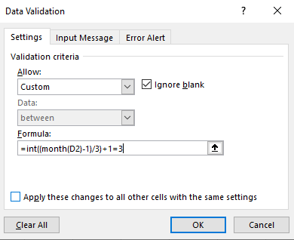
STT | Chứng từ | Ngày đi | Ngày đến | Số lượng | Đơn giá | Thành tiền
1 | G1000K |  |  | 1,000 | 250 | 250,000
2 | X200C |  |  | 200 | 48,000 | 9,600,000 | 1
3 | C20K |  |  | 20 | 300,000 | 6,000,000
4 | G3000K |  |  | 3,000 | 250 | 750,000
5 | D1200K |  |  | 1,200 | 20,000 | 24,000,000
6 | X300K |  |  | 300 | 50,000 | 15,000,000
7 | G1000C |  |  | 1,000 | 250 | 250,000
8 | X2500K |  |  | 2,500 | 50,000 | 125,000,000
9 | C200C |  |  | 200 | 290,000 | 58,000,000
10 | D500C |  |  | 500 | 18,000 | 9,000,000
11 | C150K |  |  | 150 | 300,000 | 45,000,000
12 | X2000K |  |  | 2,000 | 50,000 | 100,000,000

 | Dùng lệnh Validation thiết lập các ràng buộc sau đây:
 | 1/ Cột ngày đến chỉ chấp nhận các ngày trong quý 3
 | 2/ Cột ngày đi nếu nhập ngày hôm nay thì sẽ xuất hiện cảnh báo

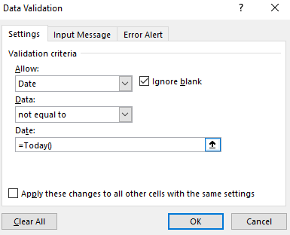
 |  |  |  |  |  |  | 2

